07_UC_Public_Diagram
07 · Sơ đồ Use Case website công khai
Overview có thể duyệt; giữ đủ 25 UC-ID. Quan hệ actor × use case chi tiết tại sheet 02_Public_UC.
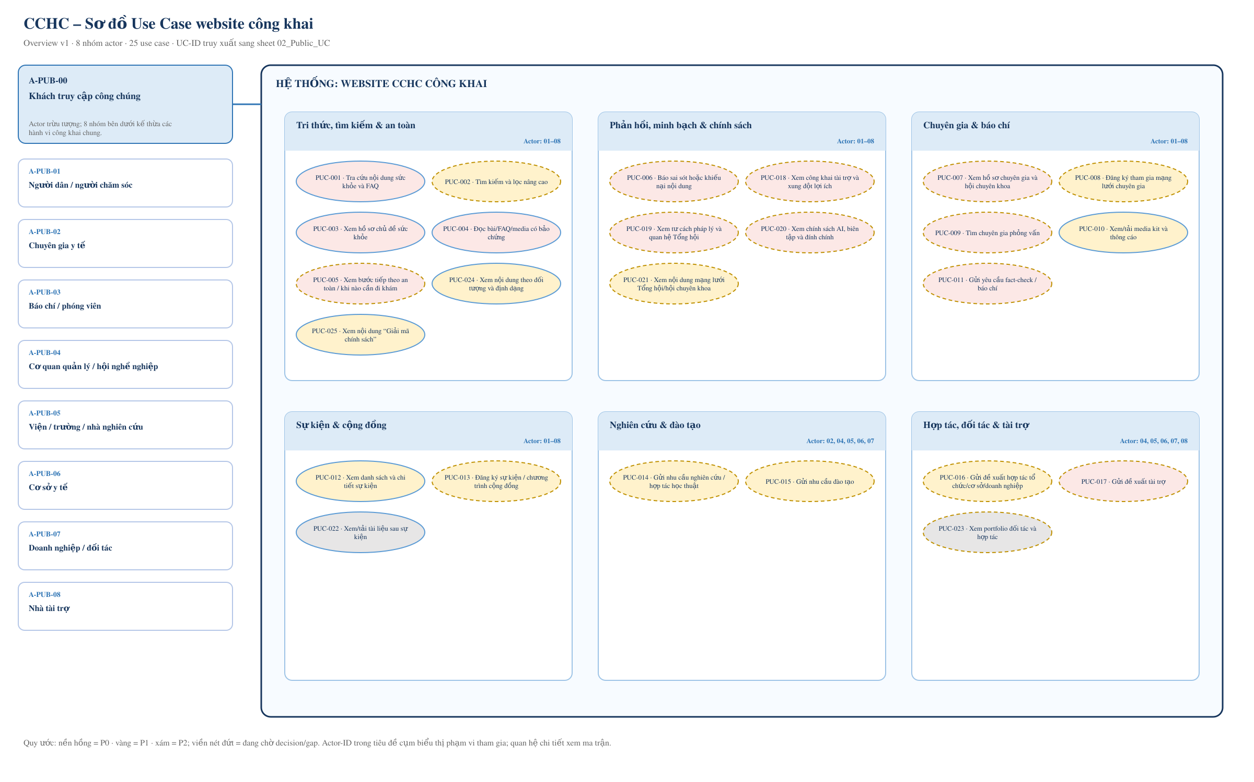

Nguồn truy xuất: 01_Actors và 02_Public_UC. Actor-ID trong tiêu đề cụm là phạm vi tham gia; REQ-ID, kết quả thành công và trạng thái được giữ tại ma trận.

08_UC_CMS_Diagram
08 · Sơ đồ Use Case CMS nội bộ
Overview có thể duyệt; giữ đủ 36 UC-ID. RACI chưa phải cấu hình quyền đã được BGĐ phê duyệt.
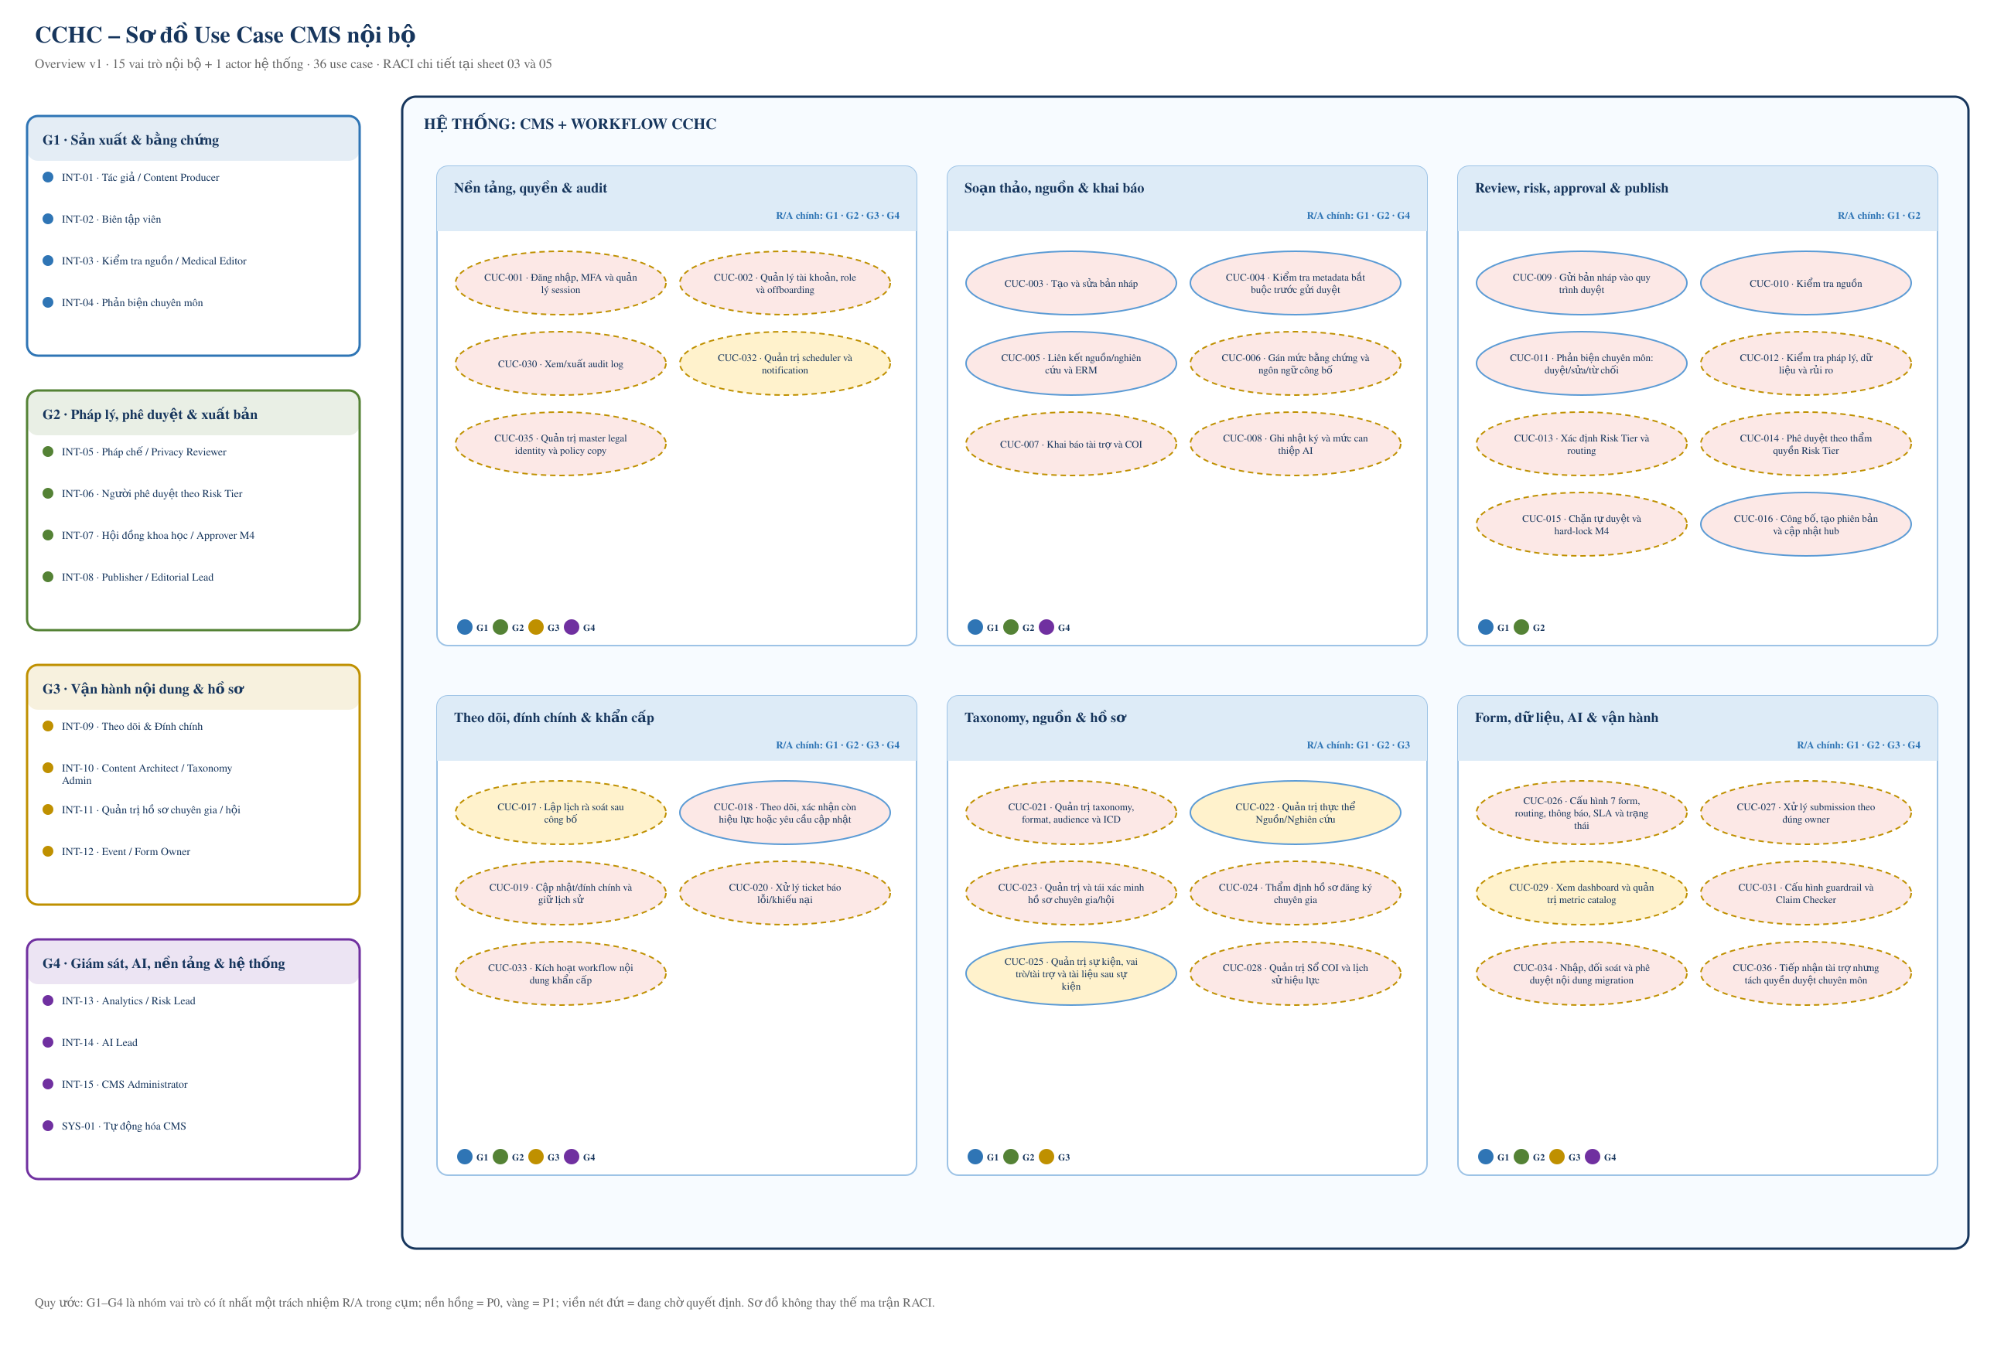

Nguồn truy xuất: 01_Actors, 03_CMS_UC và 05_RBAC_RACI. Nhóm G1–G4 chỉ tóm tắt actor có trách nhiệm R/A; quyền chi tiết vẫn phải chốt DEC-007 và GAP-002.

UF01_Tra_cuu
FLOW-01 · Người dân tra cứu thông tin sức khỏe
Phạm vi: Public · UC: PUC-001; PUC-002; PUC-003; PUC-004; PUC-024 · Blocker: GAP-018; GAP-019 · Trạng thái: Đề xuất – cần duyệt
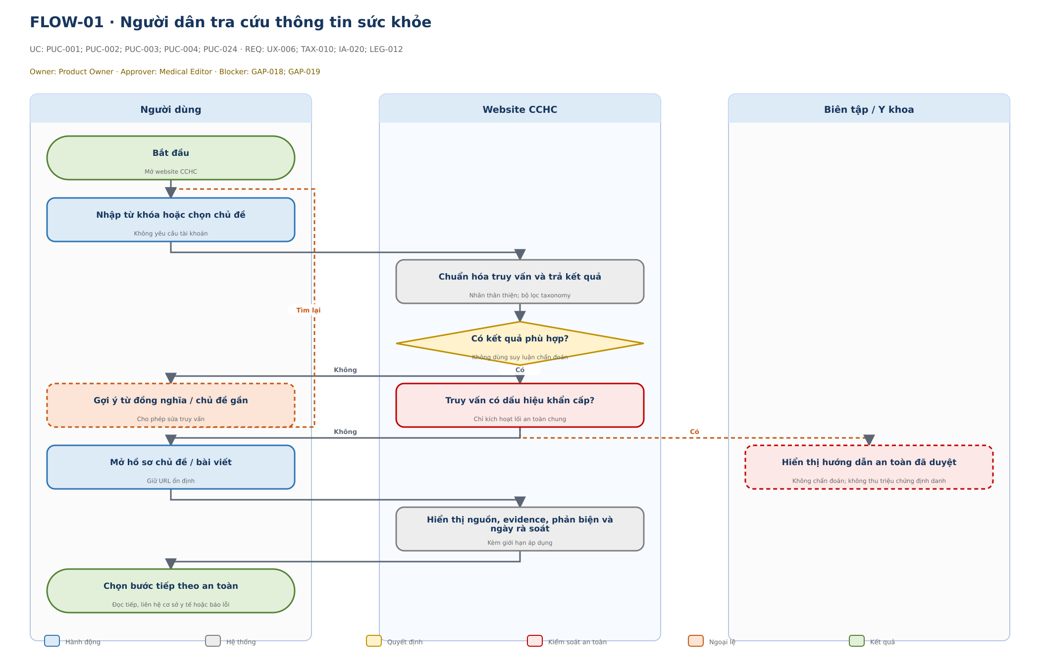

Bước | Lane / Actor | Loại | Hành động / phản hồi | Chi tiết kiểm soát | UC-ID | REQ-ID | Blocker / trạng thái
1 | Người dùng | Bắt đầu | Bắt đầu | Mở website CCHC | PUC-001; PUC-002; PUC-003; PUC-004; PUC-024 | UX-006; TAX-010; IA-020; LEG-012 | GAP-018; GAP-019 · Đề xuất – cần duyệt
2 | Người dùng | Hành động | Nhập từ khóa hoặc chọn chủ đề | Không yêu cầu tài khoản | PUC-001; PUC-002; PUC-003; PUC-004; PUC-024 | UX-006; TAX-010; IA-020; LEG-012 | GAP-018; GAP-019 · Đề xuất – cần duyệt
3 | Website CCHC | Hệ thống | Chuẩn hóa truy vấn và trả kết quả | Nhãn thân thiện; bộ lọc taxonomy | PUC-001; PUC-002; PUC-003; PUC-004; PUC-024 | UX-006; TAX-010; IA-020; LEG-012 | GAP-018; GAP-019 · Đề xuất – cần duyệt
4 | Website CCHC | Quyết định | Có kết quả phù hợp? | Không dùng suy luận chẩn đoán | PUC-001; PUC-002; PUC-003; PUC-004; PUC-024 | UX-006; TAX-010; IA-020; LEG-012 | GAP-018; GAP-019 · Đề xuất – cần duyệt
5 | Người dùng | Ngoại lệ | Gợi ý từ đồng nghĩa / chủ đề gần | Cho phép sửa truy vấn | PUC-001; PUC-002; PUC-003; PUC-004; PUC-024 | UX-006; TAX-010; IA-020; LEG-012 | GAP-018; GAP-019 · Đề xuất – cần duyệt
6 | Website CCHC | An toàn | Truy vấn có dấu hiệu khẩn cấp? | Chỉ kích hoạt lối an toàn chung | PUC-001; PUC-002; PUC-003; PUC-004; PUC-024 | UX-006; TAX-010; IA-020; LEG-012 | GAP-018; GAP-019 · Đề xuất – cần duyệt
7 | Người dùng | Hành động | Mở hồ sơ chủ đề / bài viết | Giữ URL ổn định | PUC-001; PUC-002; PUC-003; PUC-004; PUC-024 | UX-006; TAX-010; IA-020; LEG-012 | GAP-018; GAP-019 · Đề xuất – cần duyệt
8 | Biên tập / Y khoa | An toàn | Hiển thị hướng dẫn an toàn đã duyệt | Không chẩn đoán; không thu triệu chứng định danh | PUC-001; PUC-002; PUC-003; PUC-004; PUC-024 | UX-006; TAX-010; IA-020; LEG-012 | GAP-018; GAP-019 · Đề xuất – cần duyệt
9 | Website CCHC | Hệ thống | Hiển thị nguồn, evidence, phản biện và ngày rà soát | Kèm giới hạn áp dụng | PUC-001; PUC-002; PUC-003; PUC-004; PUC-024 | UX-006; TAX-010; IA-020; LEG-012 | GAP-018; GAP-019 · Đề xuất – cần duyệt
10 | Người dùng | Kết quả | Chọn bước tiếp theo an toàn | Đọc tiếp, liên hệ cơ sở y tế hoặc báo lỗi | PUC-001; PUC-002; PUC-003; PUC-004; PUC-024 | UX-006; TAX-010; IA-020; LEG-012 | GAP-018; GAP-019 · Đề xuất – cần duyệt

UF02_An_toan
FLOW-02 · Xem bước tiếp theo an toàn / khi nào cần đi khám
Phạm vi: Public · UC: PUC-005 · Blocker: GAP-019 · Trạng thái: Đề xuất – cần duyệt
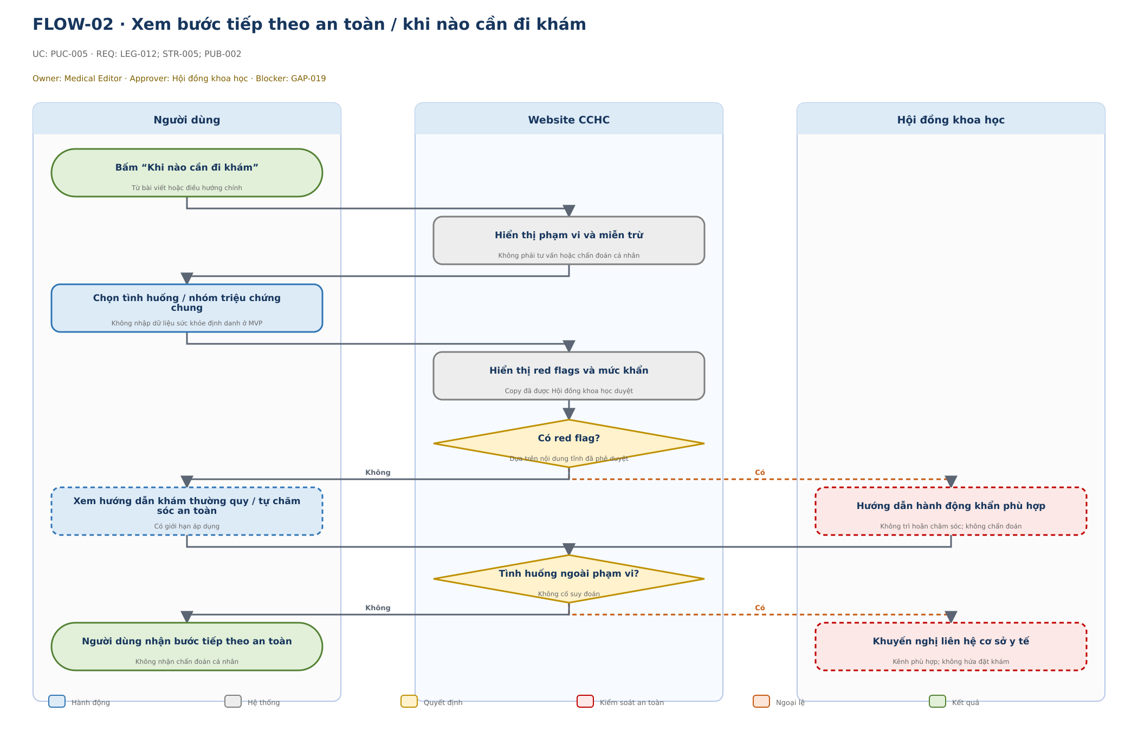

Bước | Lane / Actor | Loại | Hành động / phản hồi | Chi tiết kiểm soát | UC-ID | REQ-ID | Blocker / trạng thái
1 | Người dùng | Bắt đầu | Bấm “Khi nào cần đi khám” | Từ bài viết hoặc điều hướng chính | PUC-005 | LEG-012; STR-005; PUB-002 | GAP-019 · Đề xuất – cần duyệt
2 | Website CCHC | Hệ thống | Hiển thị phạm vi và miễn trừ | Không phải tư vấn hoặc chẩn đoán cá nhân | PUC-005 | LEG-012; STR-005; PUB-002 | GAP-019 · Đề xuất – cần duyệt
3 | Người dùng | Hành động | Chọn tình huống / nhóm triệu chứng chung | Không nhập dữ liệu sức khỏe định danh ở MVP | PUC-005 | LEG-012; STR-005; PUB-002 | GAP-019 · Đề xuất – cần duyệt
4 | Website CCHC | Hệ thống | Hiển thị red flags và mức khẩn | Copy đã được Hội đồng khoa học duyệt | PUC-005 | LEG-012; STR-005; PUB-002 | GAP-019 · Đề xuất – cần duyệt
5 | Website CCHC | Quyết định | Có red flag? | Dựa trên nội dung tĩnh đã phê duyệt | PUC-005 | LEG-012; STR-005; PUB-002 | GAP-019 · Đề xuất – cần duyệt
6 | Người dùng | Hành động | Xem hướng dẫn khám thường quy / tự chăm sóc an toàn | Có giới hạn áp dụng | PUC-005 | LEG-012; STR-005; PUB-002 | GAP-019 · Đề xuất – cần duyệt
7 | Hội đồng khoa học | An toàn | Hướng dẫn hành động khẩn phù hợp | Không trì hoãn chăm sóc; không chẩn đoán | PUC-005 | LEG-012; STR-005; PUB-002 | GAP-019 · Đề xuất – cần duyệt
8 | Website CCHC | Quyết định | Tình huống ngoài phạm vi? | Không cố suy đoán | PUC-005 | LEG-012; STR-005; PUB-002 | GAP-019 · Đề xuất – cần duyệt
9 | Người dùng | Kết quả | Người dùng nhận bước tiếp theo an toàn | Không nhận chẩn đoán cá nhân | PUC-005 | LEG-012; STR-005; PUB-002 | GAP-019 · Đề xuất – cần duyệt
10 | Hội đồng khoa học | An toàn | Khuyến nghị liên hệ cơ sở y tế | Kênh phù hợp; không hứa đặt khám | PUC-005 | LEG-012; STR-005; PUB-002 | GAP-019 · Đề xuất – cần duyệt

UF03_Bao_sai_sot
FLOW-03 · Báo sai sót hoặc khiếu nại nội dung
Phạm vi: Public · UC: PUC-006; CUC-020 · Blocker: DEC-010; DEC-011; GAP-020 · Trạng thái: Đề xuất – cần duyệt
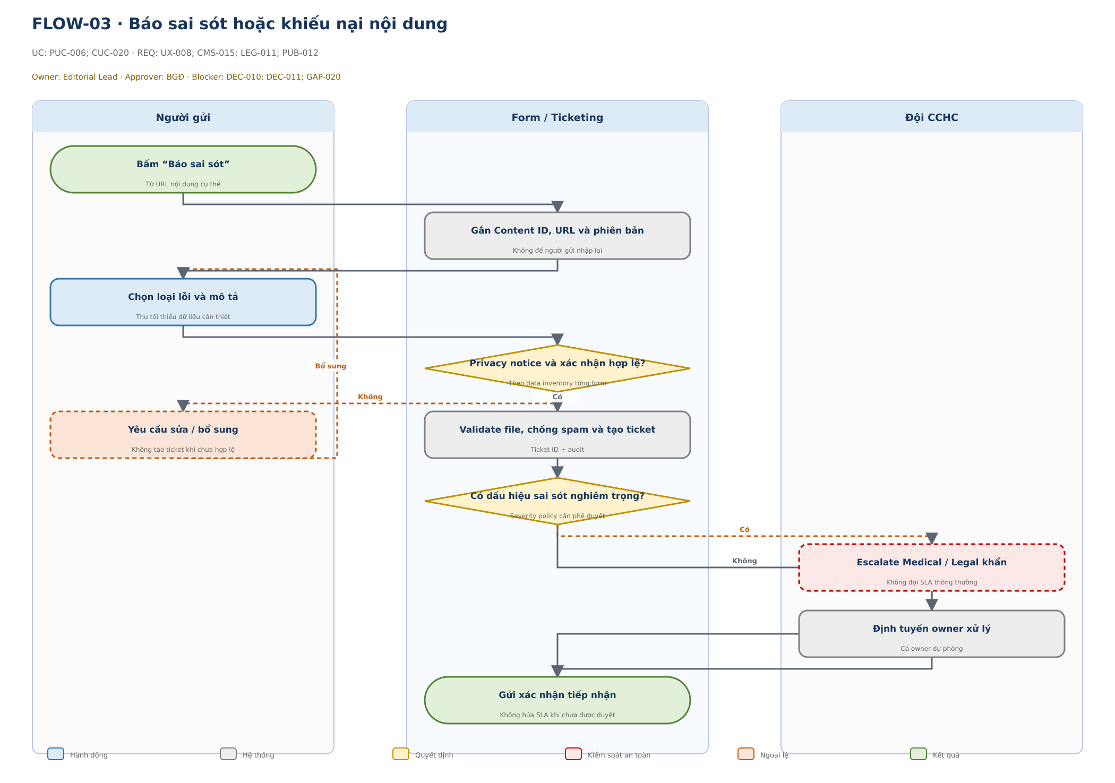

Bước | Lane / Actor | Loại | Hành động / phản hồi | Chi tiết kiểm soát | UC-ID | REQ-ID | Blocker / trạng thái
1 | Người gửi | Bắt đầu | Bấm “Báo sai sót” | Từ URL nội dung cụ thể | PUC-006; CUC-020 | UX-008; CMS-015; LEG-011; PUB-012 | DEC-010; DEC-011; GAP-020 · Đề xuất – cần duyệt
2 | Form / Ticketing | Hệ thống | Gắn Content ID, URL và phiên bản | Không để người gửi nhập lại | PUC-006; CUC-020 | UX-008; CMS-015; LEG-011; PUB-012 | DEC-010; DEC-011; GAP-020 · Đề xuất – cần duyệt
3 | Người gửi | Hành động | Chọn loại lỗi và mô tả | Thu tối thiểu dữ liệu cần thiết | PUC-006; CUC-020 | UX-008; CMS-015; LEG-011; PUB-012 | DEC-010; DEC-011; GAP-020 · Đề xuất – cần duyệt
4 | Form / Ticketing | Quyết định | Privacy notice và xác nhận hợp lệ? | Theo data inventory từng form | PUC-006; CUC-020 | UX-008; CMS-015; LEG-011; PUB-012 | DEC-010; DEC-011; GAP-020 · Đề xuất – cần duyệt
5 | Người gửi | Ngoại lệ | Yêu cầu sửa / bổ sung | Không tạo ticket khi chưa hợp lệ | PUC-006; CUC-020 | UX-008; CMS-015; LEG-011; PUB-012 | DEC-010; DEC-011; GAP-020 · Đề xuất – cần duyệt
6 | Form / Ticketing | Hệ thống | Validate file, chống spam và tạo ticket | Ticket ID + audit | PUC-006; CUC-020 | UX-008; CMS-015; LEG-011; PUB-012 | DEC-010; DEC-011; GAP-020 · Đề xuất – cần duyệt
7 | Form / Ticketing | Quyết định | Có dấu hiệu sai sót nghiêm trọng? | Severity policy cần phê duyệt | PUC-006; CUC-020 | UX-008; CMS-015; LEG-011; PUB-012 | DEC-010; DEC-011; GAP-020 · Đề xuất – cần duyệt
8 | Đội CCHC | An toàn | Escalate Medical / Legal khẩn | Không đợi SLA thông thường | PUC-006; CUC-020 | UX-008; CMS-015; LEG-011; PUB-012 | DEC-010; DEC-011; GAP-020 · Đề xuất – cần duyệt
9 | Đội CCHC | Hệ thống | Định tuyến owner xử lý | Có owner dự phòng | PUC-006; CUC-020 | UX-008; CMS-015; LEG-011; PUB-012 | DEC-010; DEC-011; GAP-020 · Đề xuất – cần duyệt
10 | Form / Ticketing | Kết quả | Gửi xác nhận tiếp nhận | Không hứa SLA khi chưa được duyệt | PUC-006; CUC-020 | UX-008; CMS-015; LEG-011; PUB-012 | DEC-010; DEC-011; GAP-020 · Đề xuất – cần duyệt

UF04_Bao_chi
FLOW-04 · Phóng viên tìm chuyên gia và gửi yêu cầu báo chí
Phạm vi: Public · UC: PUC-009; PUC-011 · Blocker: DEC-005; DEC-011; DEC-016 · Trạng thái: Đề xuất – cần duyệt
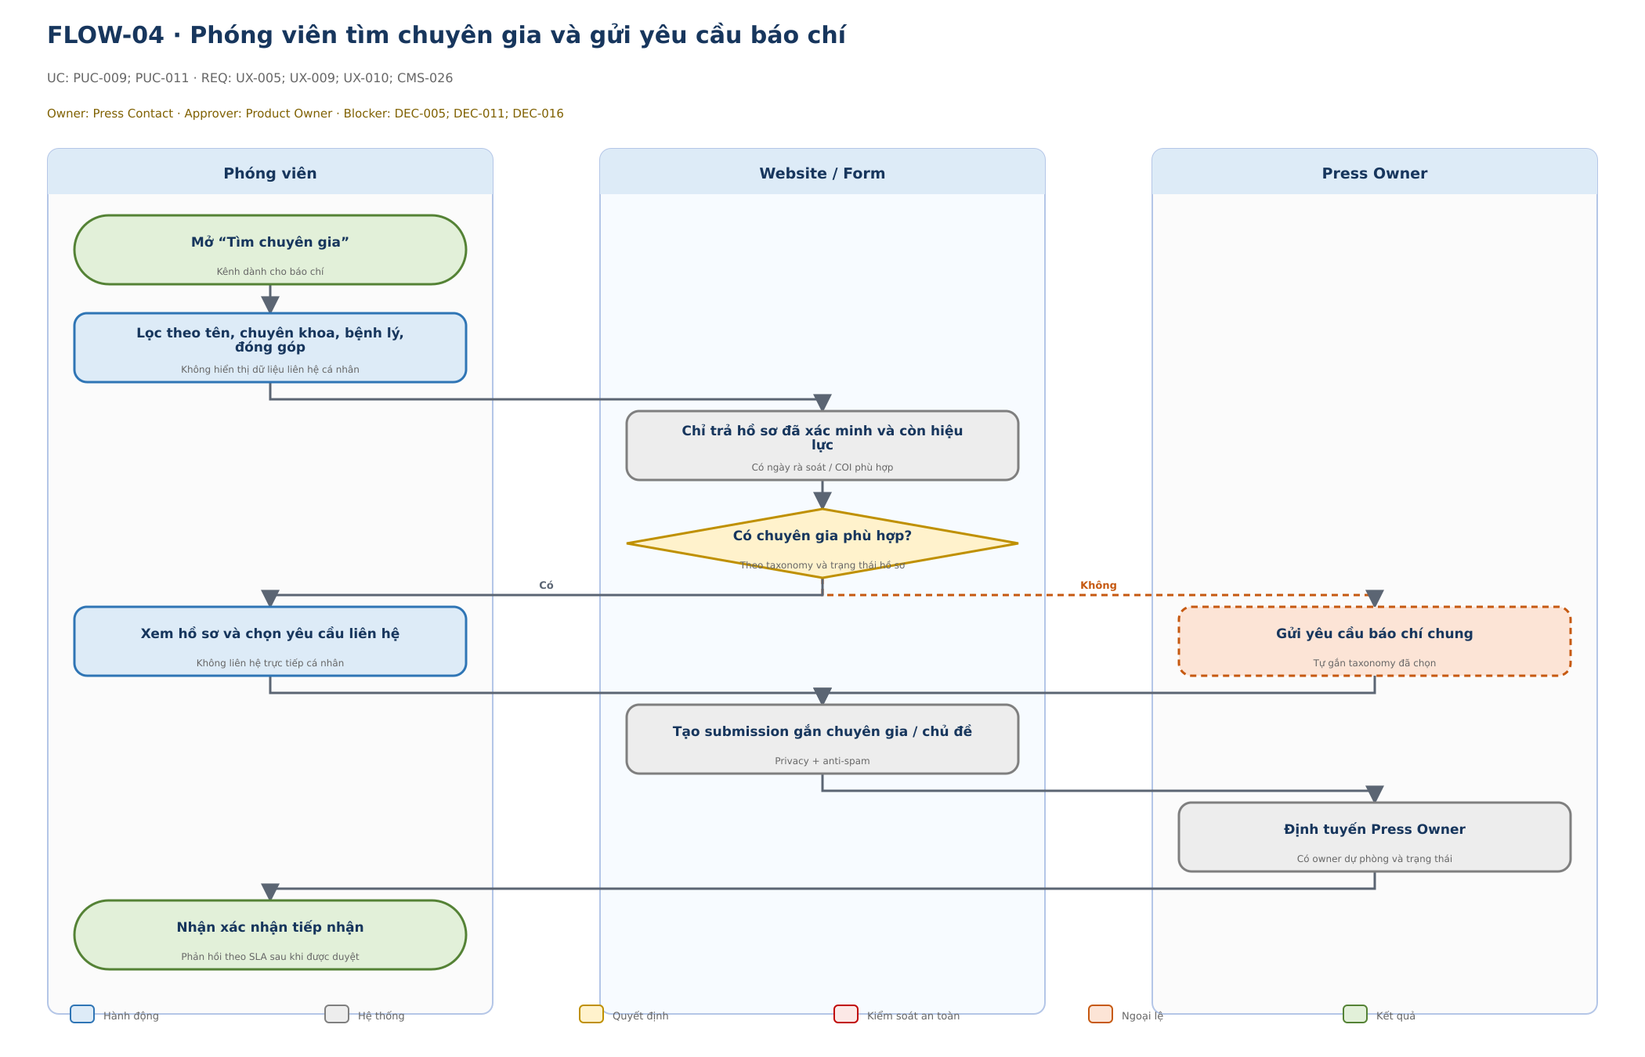

Bước | Lane / Actor | Loại | Hành động / phản hồi | Chi tiết kiểm soát | UC-ID | REQ-ID | Blocker / trạng thái
1 | Phóng viên | Bắt đầu | Mở “Tìm chuyên gia” | Kênh dành cho báo chí | PUC-009; PUC-011 | UX-005; UX-009; UX-010; CMS-026 | DEC-005; DEC-011; DEC-016 · Đề xuất – cần duyệt
2 | Phóng viên | Hành động | Lọc theo tên, chuyên khoa, bệnh lý, đóng góp | Không hiển thị dữ liệu liên hệ cá nhân | PUC-009; PUC-011 | UX-005; UX-009; UX-010; CMS-026 | DEC-005; DEC-011; DEC-016 · Đề xuất – cần duyệt
3 | Website / Form | Hệ thống | Chỉ trả hồ sơ đã xác minh và còn hiệu lực | Có ngày rà soát / COI phù hợp | PUC-009; PUC-011 | UX-005; UX-009; UX-010; CMS-026 | DEC-005; DEC-011; DEC-016 · Đề xuất – cần duyệt
4 | Website / Form | Quyết định | Có chuyên gia phù hợp? | Theo taxonomy và trạng thái hồ sơ | PUC-009; PUC-011 | UX-005; UX-009; UX-010; CMS-026 | DEC-005; DEC-011; DEC-016 · Đề xuất – cần duyệt
5 | Phóng viên | Hành động | Xem hồ sơ và chọn yêu cầu liên hệ | Không liên hệ trực tiếp cá nhân | PUC-009; PUC-011 | UX-005; UX-009; UX-010; CMS-026 | DEC-005; DEC-011; DEC-016 · Đề xuất – cần duyệt
6 | Press Owner | Ngoại lệ | Gửi yêu cầu báo chí chung | Tự gắn taxonomy đã chọn | PUC-009; PUC-011 | UX-005; UX-009; UX-010; CMS-026 | DEC-005; DEC-011; DEC-016 · Đề xuất – cần duyệt
7 | Website / Form | Hệ thống | Tạo submission gắn chuyên gia / chủ đề | Privacy + anti-spam | PUC-009; PUC-011 | UX-005; UX-009; UX-010; CMS-026 | DEC-005; DEC-011; DEC-016 · Đề xuất – cần duyệt
8 | Press Owner | Hệ thống | Định tuyến Press Owner | Có owner dự phòng và trạng thái | PUC-009; PUC-011 | UX-005; UX-009; UX-010; CMS-026 | DEC-005; DEC-011; DEC-016 · Đề xuất – cần duyệt
9 | Phóng viên | Kết quả | Nhận xác nhận tiếp nhận | Phản hồi theo SLA sau khi được duyệt | PUC-009; PUC-011 | UX-005; UX-009; UX-010; CMS-026 | DEC-005; DEC-011; DEC-016 · Đề xuất – cần duyệt

UF05_DK_chuyen_gia
FLOW-05 · Chuyên gia đăng ký và được thẩm định
Phạm vi: Public + CMS · UC: PUC-008; CUC-023; CUC-024 · Blocker: DEC-010; DEC-011; DEC-016 · Trạng thái: Đề xuất – cần duyệt
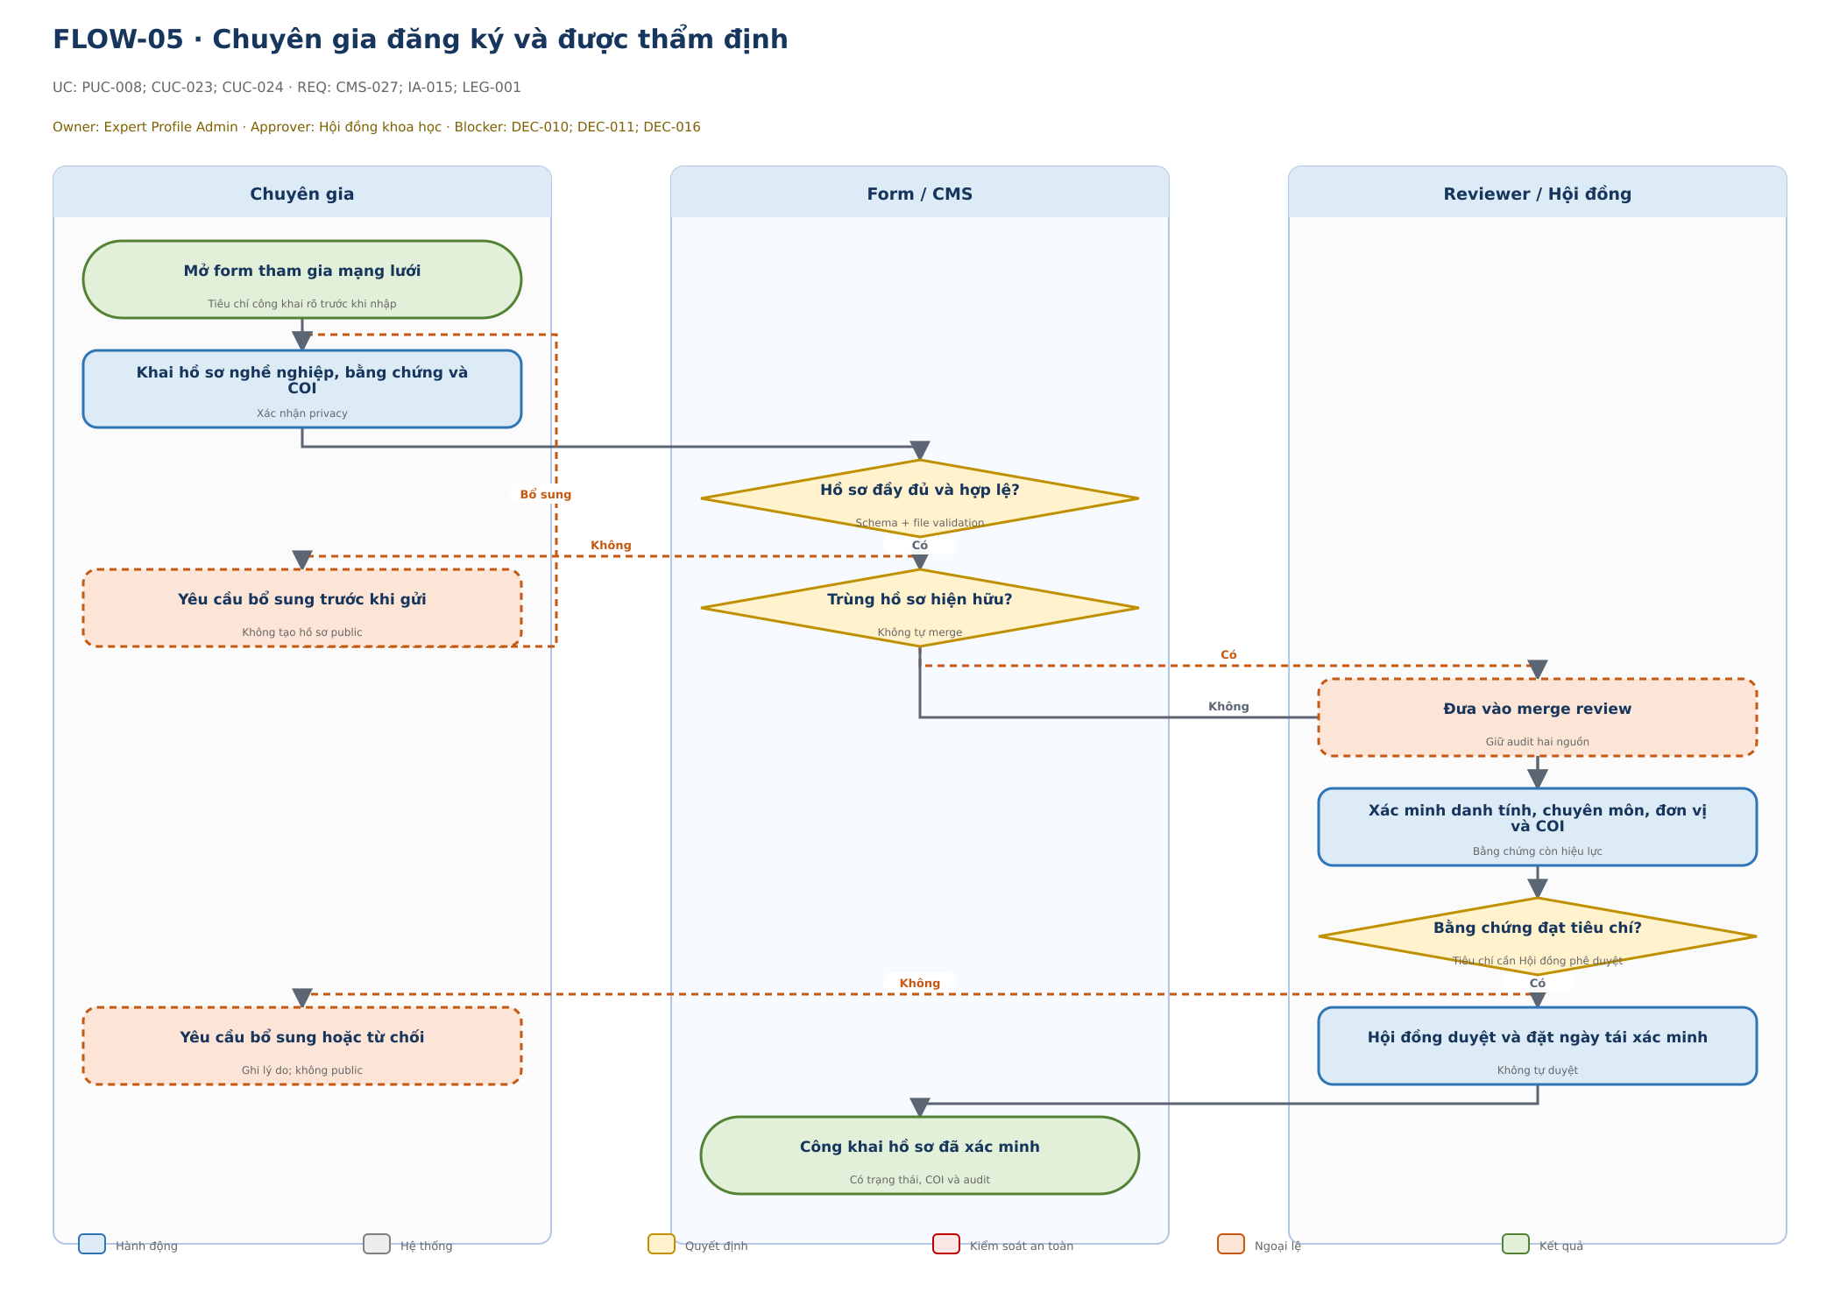

Bước | Lane / Actor | Loại | Hành động / phản hồi | Chi tiết kiểm soát | UC-ID | REQ-ID | Blocker / trạng thái
1 | Chuyên gia | Bắt đầu | Mở form tham gia mạng lưới | Tiêu chí công khai rõ trước khi nhập | PUC-008; CUC-023; CUC-024 | CMS-027; IA-015; LEG-001 | DEC-010; DEC-011; DEC-016 · Đề xuất – cần duyệt
2 | Chuyên gia | Hành động | Khai hồ sơ nghề nghiệp, bằng chứng và COI | Xác nhận privacy | PUC-008; CUC-023; CUC-024 | CMS-027; IA-015; LEG-001 | DEC-010; DEC-011; DEC-016 · Đề xuất – cần duyệt
3 | Form / CMS | Quyết định | Hồ sơ đầy đủ và hợp lệ? | Schema + file validation | PUC-008; CUC-023; CUC-024 | CMS-027; IA-015; LEG-001 | DEC-010; DEC-011; DEC-016 · Đề xuất – cần duyệt
4 | Chuyên gia | Ngoại lệ | Yêu cầu bổ sung trước khi gửi | Không tạo hồ sơ public | PUC-008; CUC-023; CUC-024 | CMS-027; IA-015; LEG-001 | DEC-010; DEC-011; DEC-016 · Đề xuất – cần duyệt
5 | Form / CMS | Quyết định | Trùng hồ sơ hiện hữu? | Không tự merge | PUC-008; CUC-023; CUC-024 | CMS-027; IA-015; LEG-001 | DEC-010; DEC-011; DEC-016 · Đề xuất – cần duyệt
6 | Reviewer / Hội đồng | Ngoại lệ | Đưa vào merge review | Giữ audit hai nguồn | PUC-008; CUC-023; CUC-024 | CMS-027; IA-015; LEG-001 | DEC-010; DEC-011; DEC-016 · Đề xuất – cần duyệt
7 | Reviewer / Hội đồng | Hành động | Xác minh danh tính, chuyên môn, đơn vị và COI | Bằng chứng còn hiệu lực | PUC-008; CUC-023; CUC-024 | CMS-027; IA-015; LEG-001 | DEC-010; DEC-011; DEC-016 · Đề xuất – cần duyệt
8 | Reviewer / Hội đồng | Quyết định | Bằng chứng đạt tiêu chí? | Tiêu chí cần Hội đồng phê duyệt | PUC-008; CUC-023; CUC-024 | CMS-027; IA-015; LEG-001 | DEC-010; DEC-011; DEC-016 · Đề xuất – cần duyệt
9 | Chuyên gia | Ngoại lệ | Yêu cầu bổ sung hoặc từ chối | Ghi lý do; không public | PUC-008; CUC-023; CUC-024 | CMS-027; IA-015; LEG-001 | DEC-010; DEC-011; DEC-016 · Đề xuất – cần duyệt
10 | Reviewer / Hội đồng | Hành động | Hội đồng duyệt và đặt ngày tái xác minh | Không tự duyệt | PUC-008; CUC-023; CUC-024 | CMS-027; IA-015; LEG-001 | DEC-010; DEC-011; DEC-016 · Đề xuất – cần duyệt
11 | Form / CMS | Kết quả | Công khai hồ sơ đã xác minh | Có trạng thái, COI và audit | PUC-008; CUC-023; CUC-024 | CMS-027; IA-015; LEG-001 | DEC-010; DEC-011; DEC-016 · Đề xuất – cần duyệt

UF06_Tai_tro
FLOW-06 · Gửi và xử lý đề xuất tài trợ
Phạm vi: Public + CMS · UC: PUC-017; CUC-036 · Blocker: DEC-010; DEC-011; DEC-019 · Trạng thái: Đề xuất – cần duyệt
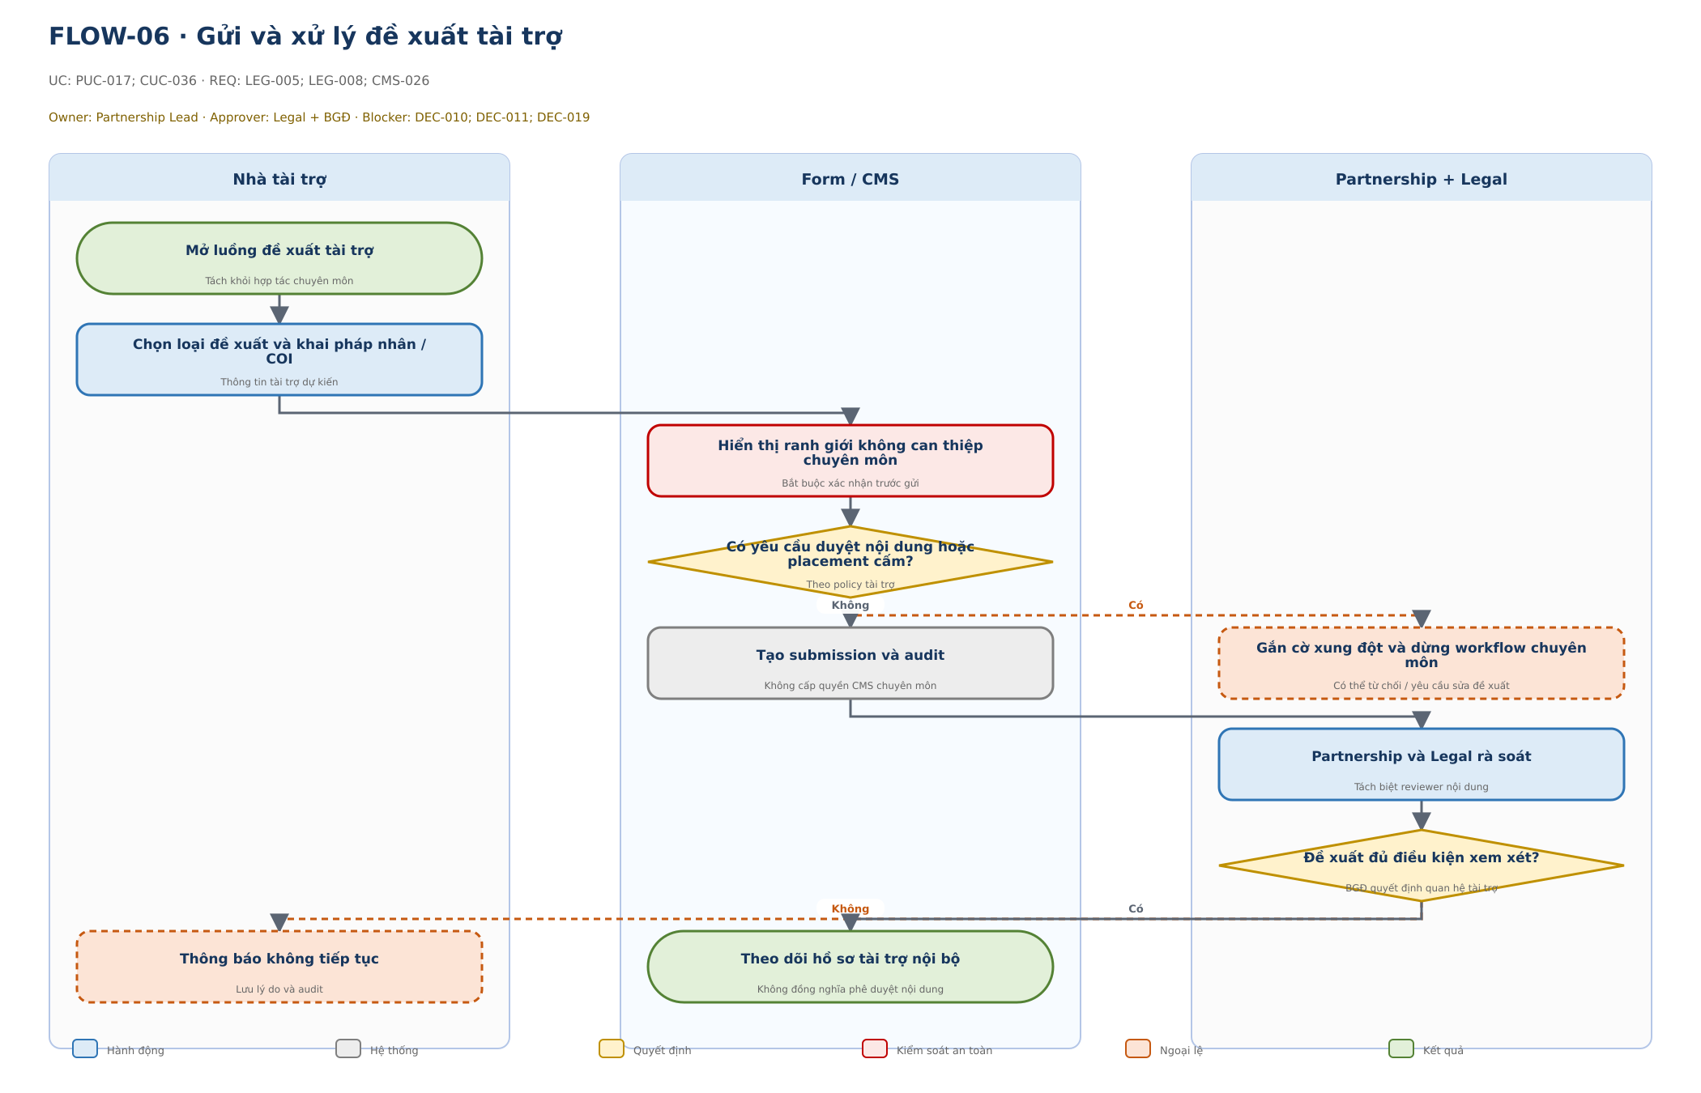

Bước | Lane / Actor | Loại | Hành động / phản hồi | Chi tiết kiểm soát | UC-ID | REQ-ID | Blocker / trạng thái
1 | Nhà tài trợ | Bắt đầu | Mở luồng đề xuất tài trợ | Tách khỏi hợp tác chuyên môn | PUC-017; CUC-036 | LEG-005; LEG-008; CMS-026 | DEC-010; DEC-011; DEC-019 · Đề xuất – cần duyệt
2 | Nhà tài trợ | Hành động | Chọn loại đề xuất và khai pháp nhân / COI | Thông tin tài trợ dự kiến | PUC-017; CUC-036 | LEG-005; LEG-008; CMS-026 | DEC-010; DEC-011; DEC-019 · Đề xuất – cần duyệt
3 | Form / CMS | An toàn | Hiển thị ranh giới không can thiệp chuyên môn | Bắt buộc xác nhận trước gửi | PUC-017; CUC-036 | LEG-005; LEG-008; CMS-026 | DEC-010; DEC-011; DEC-019 · Đề xuất – cần duyệt
4 | Form / CMS | Quyết định | Có yêu cầu duyệt nội dung hoặc placement cấm? | Theo policy tài trợ | PUC-017; CUC-036 | LEG-005; LEG-008; CMS-026 | DEC-010; DEC-011; DEC-019 · Đề xuất – cần duyệt
5 | Form / CMS | Hệ thống | Tạo submission và audit | Không cấp quyền CMS chuyên môn | PUC-017; CUC-036 | LEG-005; LEG-008; CMS-026 | DEC-010; DEC-011; DEC-019 · Đề xuất – cần duyệt
6 | Partnership + Legal | Ngoại lệ | Gắn cờ xung đột và dừng workflow chuyên môn | Có thể từ chối / yêu cầu sửa đề xuất | PUC-017; CUC-036 | LEG-005; LEG-008; CMS-026 | DEC-010; DEC-011; DEC-019 · Đề xuất – cần duyệt
7 | Partnership + Legal | Hành động | Partnership và Legal rà soát | Tách biệt reviewer nội dung | PUC-017; CUC-036 | LEG-005; LEG-008; CMS-026 | DEC-010; DEC-011; DEC-019 · Đề xuất – cần duyệt
8 | Partnership + Legal | Quyết định | Đề xuất đủ điều kiện xem xét? | BGĐ quyết định quan hệ tài trợ | PUC-017; CUC-036 | LEG-005; LEG-008; CMS-026 | DEC-010; DEC-011; DEC-019 · Đề xuất – cần duyệt
9 | Nhà tài trợ | Ngoại lệ | Thông báo không tiếp tục | Lưu lý do và audit | PUC-017; CUC-036 | LEG-005; LEG-008; CMS-026 | DEC-010; DEC-011; DEC-019 · Đề xuất – cần duyệt
10 | Form / CMS | Kết quả | Theo dõi hồ sơ tài trợ nội bộ | Không đồng nghĩa phê duyệt nội dung | PUC-017; CUC-036 | LEG-005; LEG-008; CMS-026 | DEC-010; DEC-011; DEC-019 · Đề xuất – cần duyệt

UF07_Xuat_ban
FLOW-07 · Soạn thảo đến công bố nội dung y tế
Phạm vi: CMS · UC: CUC-003 đến CUC-016 · Blocker: DEC-006; DEC-007; DEC-008; GAP-002; GAP-003 · Trạng thái: Đề xuất – cần duyệt
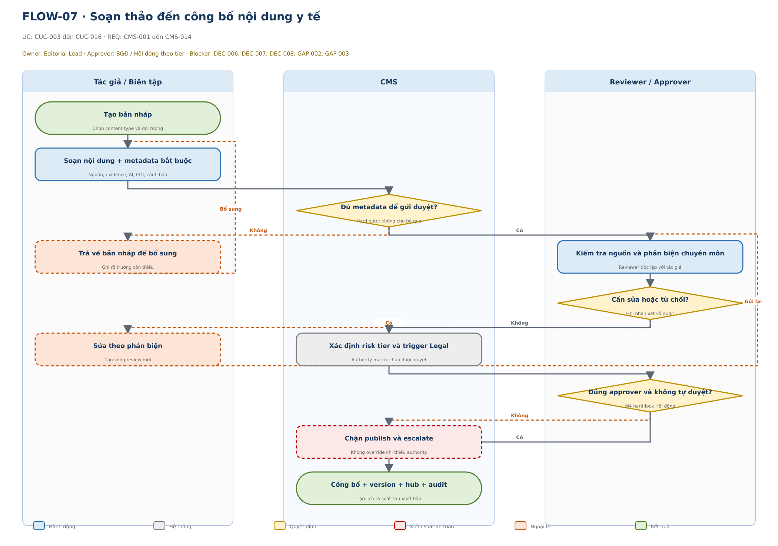

Bước | Lane / Actor | Loại | Hành động / phản hồi | Chi tiết kiểm soát | UC-ID | REQ-ID | Blocker / trạng thái
1 | Tác giả / Biên tập | Bắt đầu | Tạo bản nháp | Chọn content type và đối tượng | CUC-003 đến CUC-016 | CMS-001 đến CMS-014 | DEC-006; DEC-007; DEC-008; GAP-002; GAP-003 · Đề xuất – cần duyệt
2 | Tác giả / Biên tập | Hành động | Soạn nội dung + metadata bắt buộc | Nguồn, evidence, AI, COI, cảnh báo | CUC-003 đến CUC-016 | CMS-001 đến CMS-014 | DEC-006; DEC-007; DEC-008; GAP-002; GAP-003 · Đề xuất – cần duyệt
3 | CMS | Quyết định | Đủ metadata để gửi duyệt? | Hard gate; không cho bỏ qua | CUC-003 đến CUC-016 | CMS-001 đến CMS-014 | DEC-006; DEC-007; DEC-008; GAP-002; GAP-003 · Đề xuất – cần duyệt
4 | Tác giả / Biên tập | Ngoại lệ | Trả về bản nháp để bổ sung | Ghi rõ trường còn thiếu | CUC-003 đến CUC-016 | CMS-001 đến CMS-014 | DEC-006; DEC-007; DEC-008; GAP-002; GAP-003 · Đề xuất – cần duyệt
5 | Reviewer / Approver | Hành động | Kiểm tra nguồn và phản biện chuyên môn | Reviewer độc lập với tác giả | CUC-003 đến CUC-016 | CMS-001 đến CMS-014 | DEC-006; DEC-007; DEC-008; GAP-002; GAP-003 · Đề xuất – cần duyệt
6 | Reviewer / Approver | Quyết định | Cần sửa hoặc từ chối? | Ghi nhận xét và audit | CUC-003 đến CUC-016 | CMS-001 đến CMS-014 | DEC-006; DEC-007; DEC-008; GAP-002; GAP-003 · Đề xuất – cần duyệt
7 | Tác giả / Biên tập | Ngoại lệ | Sửa theo phản biện | Tạo vòng review mới | CUC-003 đến CUC-016 | CMS-001 đến CMS-014 | DEC-006; DEC-007; DEC-008; GAP-002; GAP-003 · Đề xuất – cần duyệt
8 | CMS | Hệ thống | Xác định risk tier và trigger Legal | Authority matrix chưa được duyệt | CUC-003 đến CUC-016 | CMS-001 đến CMS-014 | DEC-006; DEC-007; DEC-008; GAP-002; GAP-003 · Đề xuất – cần duyệt
9 | Reviewer / Approver | Quyết định | Đúng approver và không tự duyệt? | M4 hard-lock Hội đồng | CUC-003 đến CUC-016 | CMS-001 đến CMS-014 | DEC-006; DEC-007; DEC-008; GAP-002; GAP-003 · Đề xuất – cần duyệt
10 | CMS | An toàn | Chặn publish và escalate | Không override khi thiếu authority | CUC-003 đến CUC-016 | CMS-001 đến CMS-014 | DEC-006; DEC-007; DEC-008; GAP-002; GAP-003 · Đề xuất – cần duyệt
11 | CMS | Kết quả | Công bố + version + hub + audit | Tạo lịch rà soát sau xuất bản | CUC-003 đến CUC-016 | CMS-001 đến CMS-014 | DEC-006; DEC-007; DEC-008; GAP-002; GAP-003 · Đề xuất – cần duyệt

UF08_Dinh_chinh
FLOW-08 · Xử lý sai sót và đính chính
Phạm vi: CMS · UC: CUC-019; CUC-020 · Blocker: GAP-019; GAP-020; DEC-007; DEC-011 · Trạng thái: Đề xuất – cần duyệt
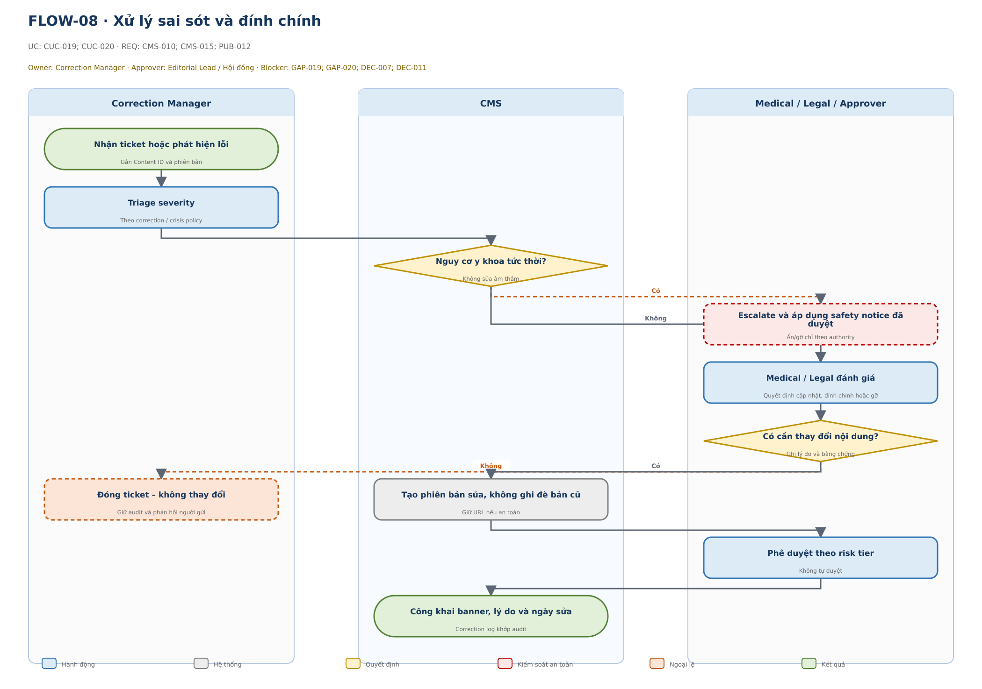

Bước | Lane / Actor | Loại | Hành động / phản hồi | Chi tiết kiểm soát | UC-ID | REQ-ID | Blocker / trạng thái
1 | Correction Manager | Bắt đầu | Nhận ticket hoặc phát hiện lỗi | Gắn Content ID và phiên bản | CUC-019; CUC-020 | CMS-010; CMS-015; PUB-012 | GAP-019; GAP-020; DEC-007; DEC-011 · Đề xuất – cần duyệt
2 | Correction Manager | Hành động | Triage severity | Theo correction / crisis policy | CUC-019; CUC-020 | CMS-010; CMS-015; PUB-012 | GAP-019; GAP-020; DEC-007; DEC-011 · Đề xuất – cần duyệt
3 | CMS | Quyết định | Nguy cơ y khoa tức thời? | Không sửa âm thầm | CUC-019; CUC-020 | CMS-010; CMS-015; PUB-012 | GAP-019; GAP-020; DEC-007; DEC-011 · Đề xuất – cần duyệt
4 | Medical / Legal / Approver | An toàn | Escalate và áp dụng safety notice đã duyệt | Ẩn/gỡ chỉ theo authority | CUC-019; CUC-020 | CMS-010; CMS-015; PUB-012 | GAP-019; GAP-020; DEC-007; DEC-011 · Đề xuất – cần duyệt
5 | Medical / Legal / Approver | Hành động | Medical / Legal đánh giá | Quyết định cập nhật, đính chính hoặc gỡ | CUC-019; CUC-020 | CMS-010; CMS-015; PUB-012 | GAP-019; GAP-020; DEC-007; DEC-011 · Đề xuất – cần duyệt
6 | Medical / Legal / Approver | Quyết định | Có cần thay đổi nội dung? | Ghi lý do và bằng chứng | CUC-019; CUC-020 | CMS-010; CMS-015; PUB-012 | GAP-019; GAP-020; DEC-007; DEC-011 · Đề xuất – cần duyệt
7 | Correction Manager | Ngoại lệ | Đóng ticket – không thay đổi | Giữ audit và phản hồi người gửi | CUC-019; CUC-020 | CMS-010; CMS-015; PUB-012 | GAP-019; GAP-020; DEC-007; DEC-011 · Đề xuất – cần duyệt
8 | CMS | Hệ thống | Tạo phiên bản sửa, không ghi đè bản cũ | Giữ URL nếu an toàn | CUC-019; CUC-020 | CMS-010; CMS-015; PUB-012 | GAP-019; GAP-020; DEC-007; DEC-011 · Đề xuất – cần duyệt
9 | Medical / Legal / Approver | Hành động | Phê duyệt theo risk tier | Không tự duyệt | CUC-019; CUC-020 | CMS-010; CMS-015; PUB-012 | GAP-019; GAP-020; DEC-007; DEC-011 · Đề xuất – cần duyệt
10 | CMS | Kết quả | Công khai banner, lý do và ngày sửa | Correction log khớp audit | CUC-019; CUC-020 | CMS-010; CMS-015; PUB-012 | GAP-019; GAP-020; DEC-007; DEC-011 · Đề xuất – cần duyệt

UF09_XM_chuyen_gia
FLOW-09 · Thẩm định và tái xác minh hồ sơ chuyên gia / hội
Phạm vi: CMS · UC: CUC-023; CUC-024 · Blocker: DEC-016; GAP-025 · Trạng thái: Đề xuất – cần duyệt
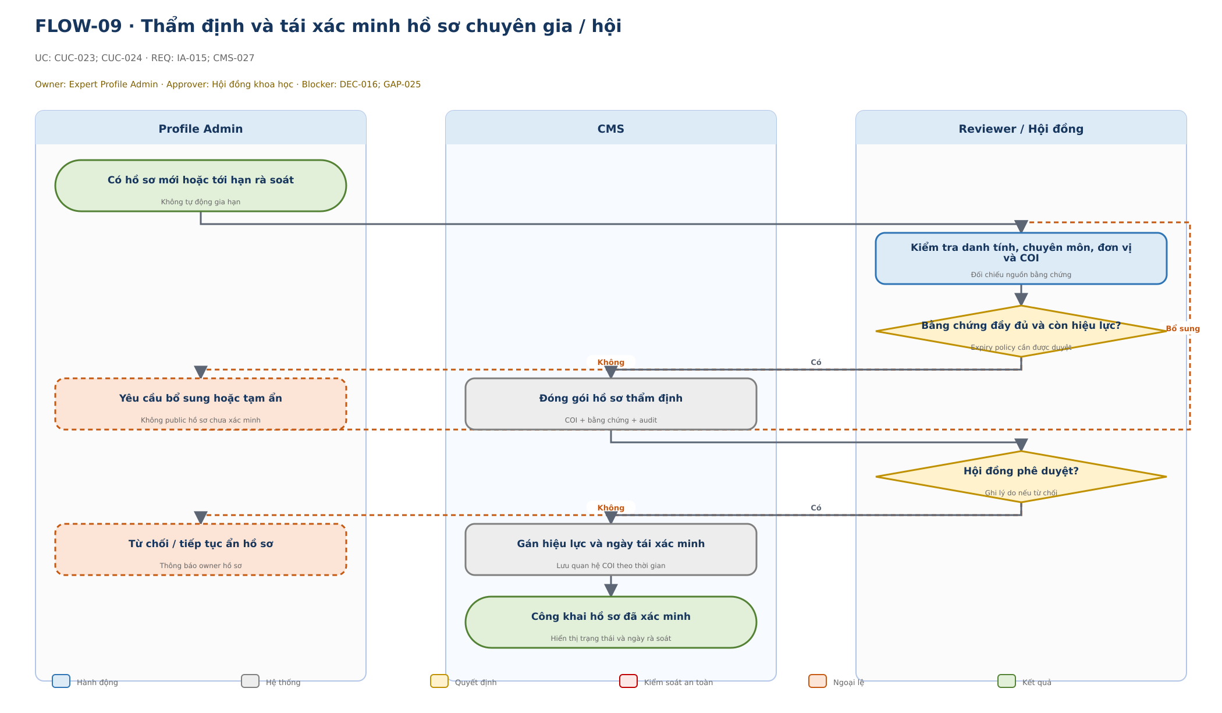

Bước | Lane / Actor | Loại | Hành động / phản hồi | Chi tiết kiểm soát | UC-ID | REQ-ID | Blocker / trạng thái
1 | Profile Admin | Bắt đầu | Có hồ sơ mới hoặc tới hạn rà soát | Không tự động gia hạn | CUC-023; CUC-024 | IA-015; CMS-027 | DEC-016; GAP-025 · Đề xuất – cần duyệt
2 | Reviewer / Hội đồng | Hành động | Kiểm tra danh tính, chuyên môn, đơn vị và COI | Đối chiếu nguồn bằng chứng | CUC-023; CUC-024 | IA-015; CMS-027 | DEC-016; GAP-025 · Đề xuất – cần duyệt
3 | Reviewer / Hội đồng | Quyết định | Bằng chứng đầy đủ và còn hiệu lực? | Expiry policy cần được duyệt | CUC-023; CUC-024 | IA-015; CMS-027 | DEC-016; GAP-025 · Đề xuất – cần duyệt
4 | Profile Admin | Ngoại lệ | Yêu cầu bổ sung hoặc tạm ẩn | Không public hồ sơ chưa xác minh | CUC-023; CUC-024 | IA-015; CMS-027 | DEC-016; GAP-025 · Đề xuất – cần duyệt
5 | CMS | Hệ thống | Đóng gói hồ sơ thẩm định | COI + bằng chứng + audit | CUC-023; CUC-024 | IA-015; CMS-027 | DEC-016; GAP-025 · Đề xuất – cần duyệt
6 | Reviewer / Hội đồng | Quyết định | Hội đồng phê duyệt? | Ghi lý do nếu từ chối | CUC-023; CUC-024 | IA-015; CMS-027 | DEC-016; GAP-025 · Đề xuất – cần duyệt
7 | Profile Admin | Ngoại lệ | Từ chối / tiếp tục ẩn hồ sơ | Thông báo owner hồ sơ | CUC-023; CUC-024 | IA-015; CMS-027 | DEC-016; GAP-025 · Đề xuất – cần duyệt
8 | CMS | Hệ thống | Gán hiệu lực và ngày tái xác minh | Lưu quan hệ COI theo thời gian | CUC-023; CUC-024 | IA-015; CMS-027 | DEC-016; GAP-025 · Đề xuất – cần duyệt
9 | CMS | Kết quả | Công khai hồ sơ đã xác minh | Hiển thị trạng thái và ngày rà soát | CUC-023; CUC-024 | IA-015; CMS-027 | DEC-016; GAP-025 · Đề xuất – cần duyệt

UF10_7_form
FLOW-10 · Cấu hình và xử lý bảy luồng form
Phạm vi: Public + CMS · UC: CUC-026; CUC-027 · Blocker: DEC-010; DEC-011; GAP-011; GAP-012; GAP-013 · Trạng thái: Đề xuất – cần duyệt
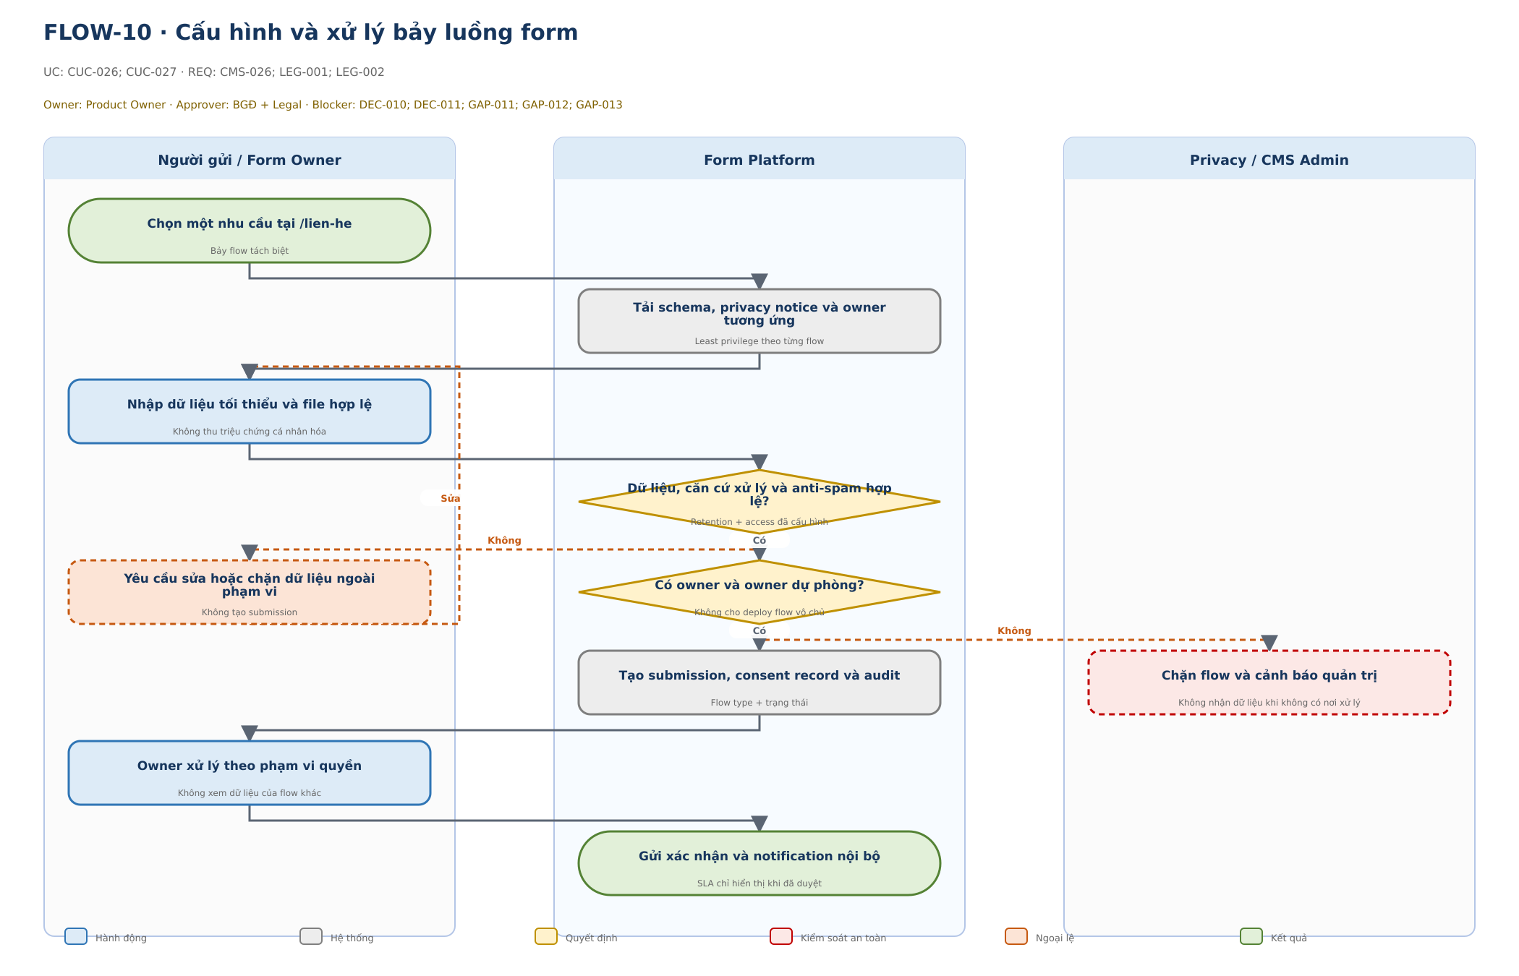

Bước | Lane / Actor | Loại | Hành động / phản hồi | Chi tiết kiểm soát | UC-ID | REQ-ID | Blocker / trạng thái
1 | Người gửi / Form Owner | Bắt đầu | Chọn một nhu cầu tại /lien-he | Bảy flow tách biệt | CUC-026; CUC-027 | CMS-026; LEG-001; LEG-002 | DEC-010; DEC-011; GAP-011; GAP-012; GAP-013 · Đề xuất – cần duyệt
2 | Form Platform | Hệ thống | Tải schema, privacy notice và owner tương ứng | Least privilege theo từng flow | CUC-026; CUC-027 | CMS-026; LEG-001; LEG-002 | DEC-010; DEC-011; GAP-011; GAP-012; GAP-013 · Đề xuất – cần duyệt
3 | Người gửi / Form Owner | Hành động | Nhập dữ liệu tối thiểu và file hợp lệ | Không thu triệu chứng cá nhân hóa | CUC-026; CUC-027 | CMS-026; LEG-001; LEG-002 | DEC-010; DEC-011; GAP-011; GAP-012; GAP-013 · Đề xuất – cần duyệt
4 | Form Platform | Quyết định | Dữ liệu, căn cứ xử lý và anti-spam hợp lệ? | Retention + access đã cấu hình | CUC-026; CUC-027 | CMS-026; LEG-001; LEG-002 | DEC-010; DEC-011; GAP-011; GAP-012; GAP-013 · Đề xuất – cần duyệt
5 | Người gửi / Form Owner | Ngoại lệ | Yêu cầu sửa hoặc chặn dữ liệu ngoài phạm vi | Không tạo submission | CUC-026; CUC-027 | CMS-026; LEG-001; LEG-002 | DEC-010; DEC-011; GAP-011; GAP-012; GAP-013 · Đề xuất – cần duyệt
6 | Form Platform | Quyết định | Có owner và owner dự phòng? | Không cho deploy flow vô chủ | CUC-026; CUC-027 | CMS-026; LEG-001; LEG-002 | DEC-010; DEC-011; GAP-011; GAP-012; GAP-013 · Đề xuất – cần duyệt
7 | Form Platform | Hệ thống | Tạo submission, consent record và audit | Flow type + trạng thái | CUC-026; CUC-027 | CMS-026; LEG-001; LEG-002 | DEC-010; DEC-011; GAP-011; GAP-012; GAP-013 · Đề xuất – cần duyệt
8 | Privacy / CMS Admin | An toàn | Chặn flow và cảnh báo quản trị | Không nhận dữ liệu khi không có nơi xử lý | CUC-026; CUC-027 | CMS-026; LEG-001; LEG-002 | DEC-010; DEC-011; GAP-011; GAP-012; GAP-013 · Đề xuất – cần duyệt
9 | Người gửi / Form Owner | Hành động | Owner xử lý theo phạm vi quyền | Không xem dữ liệu của flow khác | CUC-026; CUC-027 | CMS-026; LEG-001; LEG-002 | DEC-010; DEC-011; GAP-011; GAP-012; GAP-013 · Đề xuất – cần duyệt
10 | Form Platform | Kết quả | Gửi xác nhận và notification nội bộ | SLA chỉ hiển thị khi đã duyệt | CUC-026; CUC-027 | CMS-026; LEG-001; LEG-002 | DEC-010; DEC-011; GAP-011; GAP-012; GAP-013 · Đề xuất – cần duyệt

UF11_Khan_cap
FLOW-11 · Công bố nội dung khẩn cấp / an toàn
Phạm vi: CMS · UC: CUC-033 · Blocker: GAP-019; DEC-007; DEC-020; NEW-UC-05 · Trạng thái: Đề xuất – cần duyệt
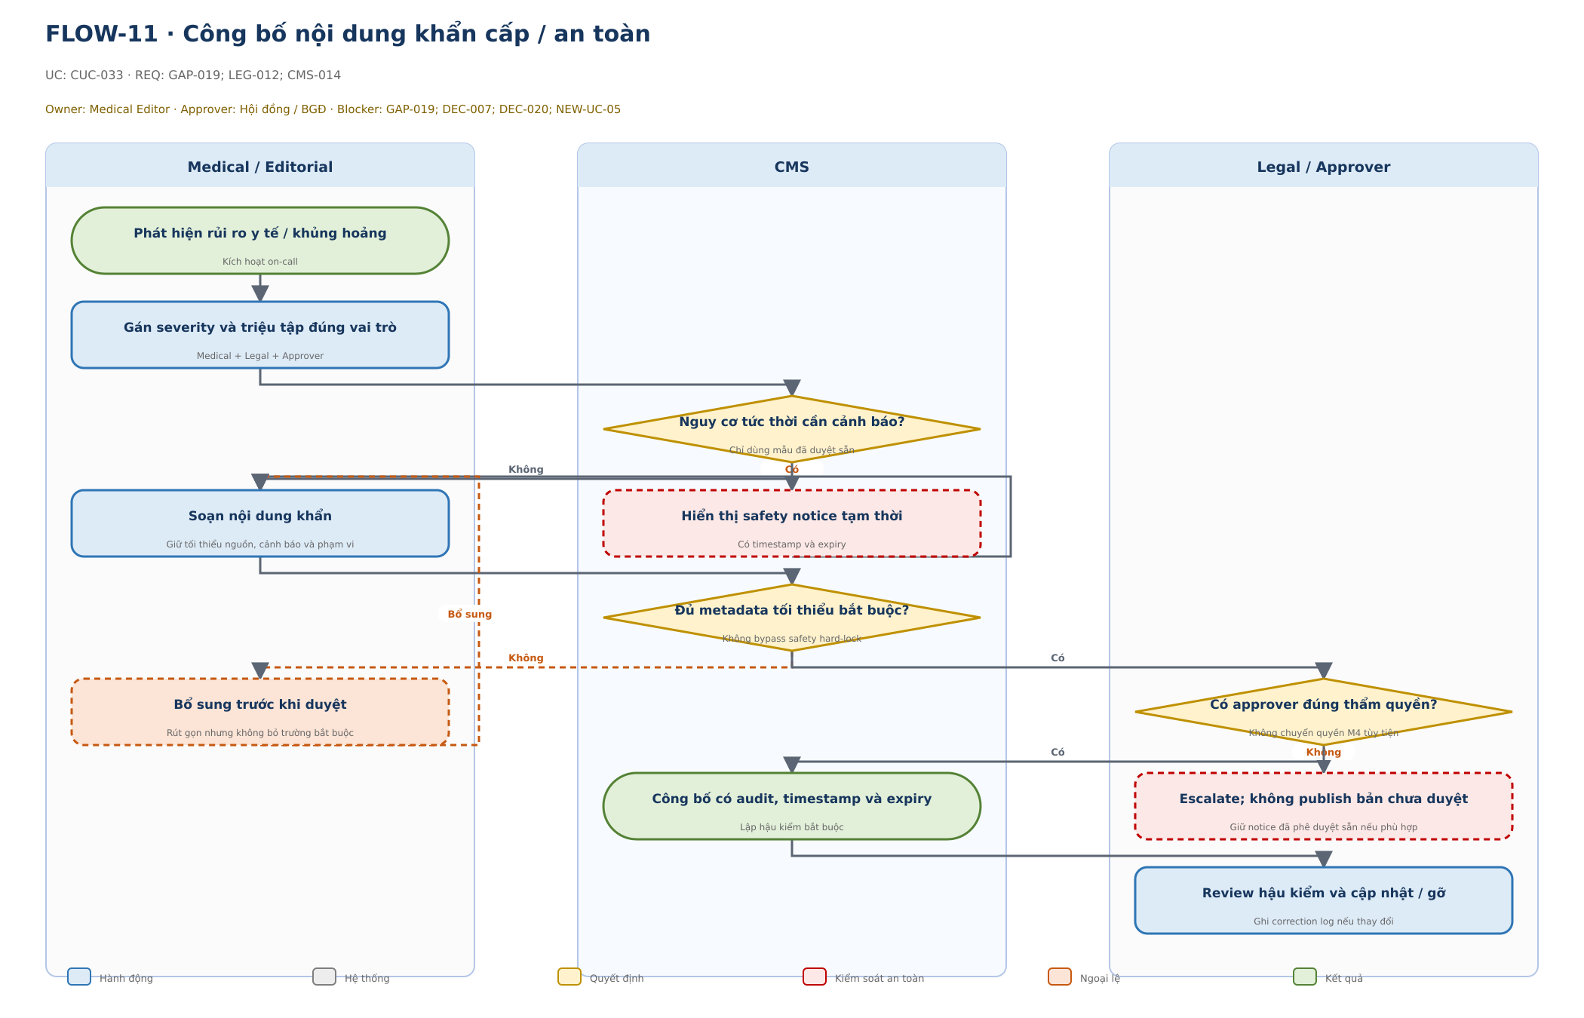

Bước | Lane / Actor | Loại | Hành động / phản hồi | Chi tiết kiểm soát | UC-ID | REQ-ID | Blocker / trạng thái
1 | Medical / Editorial | Bắt đầu | Phát hiện rủi ro y tế / khủng hoảng | Kích hoạt on-call | CUC-033 | GAP-019; LEG-012; CMS-014 | GAP-019; DEC-007; DEC-020; NEW-UC-05 · Đề xuất – cần duyệt
2 | Medical / Editorial | Hành động | Gán severity và triệu tập đúng vai trò | Medical + Legal + Approver | CUC-033 | GAP-019; LEG-012; CMS-014 | GAP-019; DEC-007; DEC-020; NEW-UC-05 · Đề xuất – cần duyệt
3 | CMS | Quyết định | Nguy cơ tức thời cần cảnh báo? | Chỉ dùng mẫu đã duyệt sẵn | CUC-033 | GAP-019; LEG-012; CMS-014 | GAP-019; DEC-007; DEC-020; NEW-UC-05 · Đề xuất – cần duyệt
4 | Medical / Editorial | Hành động | Soạn nội dung khẩn | Giữ tối thiểu nguồn, cảnh báo và phạm vi | CUC-033 | GAP-019; LEG-012; CMS-014 | GAP-019; DEC-007; DEC-020; NEW-UC-05 · Đề xuất – cần duyệt
5 | CMS | An toàn | Hiển thị safety notice tạm thời | Có timestamp và expiry | CUC-033 | GAP-019; LEG-012; CMS-014 | GAP-019; DEC-007; DEC-020; NEW-UC-05 · Đề xuất – cần duyệt
6 | CMS | Quyết định | Đủ metadata tối thiểu bắt buộc? | Không bypass safety hard-lock | CUC-033 | GAP-019; LEG-012; CMS-014 | GAP-019; DEC-007; DEC-020; NEW-UC-05 · Đề xuất – cần duyệt
7 | Medical / Editorial | Ngoại lệ | Bổ sung trước khi duyệt | Rút gọn nhưng không bỏ trường bắt buộc | CUC-033 | GAP-019; LEG-012; CMS-014 | GAP-019; DEC-007; DEC-020; NEW-UC-05 · Đề xuất – cần duyệt
8 | Legal / Approver | Quyết định | Có approver đúng thẩm quyền? | Không chuyển quyền M4 tùy tiện | CUC-033 | GAP-019; LEG-012; CMS-014 | GAP-019; DEC-007; DEC-020; NEW-UC-05 · Đề xuất – cần duyệt
9 | CMS | Kết quả | Công bố có audit, timestamp và expiry | Lập hậu kiểm bắt buộc | CUC-033 | GAP-019; LEG-012; CMS-014 | GAP-019; DEC-007; DEC-020; NEW-UC-05 · Đề xuất – cần duyệt
10 | Legal / Approver | An toàn | Escalate; không publish bản chưa duyệt | Giữ notice đã phê duyệt sẵn nếu phù hợp | CUC-033 | GAP-019; LEG-012; CMS-014 | GAP-019; DEC-007; DEC-020; NEW-UC-05 · Đề xuất – cần duyệt
11 | Legal / Approver | Hành động | Review hậu kiểm và cập nhật / gỡ | Ghi correction log nếu thay đổi | CUC-033 | GAP-019; LEG-012; CMS-014 | GAP-019; DEC-007; DEC-020; NEW-UC-05 · Đề xuất – cần duyệt

UF12_AI
FLOW-12 · Sử dụng AI có kiểm soát
Phạm vi: CMS · UC: CUC-008; CUC-031 · Blocker: DEC-018; GAP-022 · Trạng thái: Đề xuất – cần duyệt
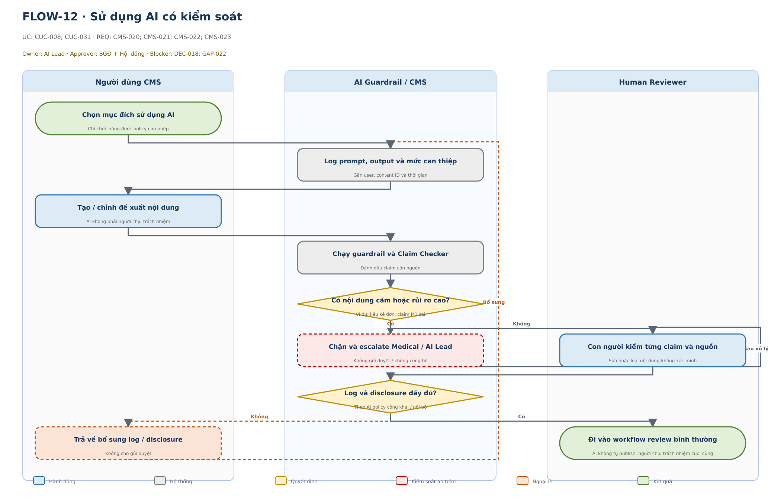

Bước | Lane / Actor | Loại | Hành động / phản hồi | Chi tiết kiểm soát | UC-ID | REQ-ID | Blocker / trạng thái
1 | Người dùng CMS | Bắt đầu | Chọn mục đích sử dụng AI | Chỉ chức năng được policy cho phép | CUC-008; CUC-031 | CMS-020; CMS-021; CMS-022; CMS-023 | DEC-018; GAP-022 · Đề xuất – cần duyệt
2 | AI Guardrail / CMS | Hệ thống | Log prompt, output và mức can thiệp | Gắn user, content ID và thời gian | CUC-008; CUC-031 | CMS-020; CMS-021; CMS-022; CMS-023 | DEC-018; GAP-022 · Đề xuất – cần duyệt
3 | Người dùng CMS | Hành động | Tạo / chỉnh đề xuất nội dung | AI không phải người chịu trách nhiệm | CUC-008; CUC-031 | CMS-020; CMS-021; CMS-022; CMS-023 | DEC-018; GAP-022 · Đề xuất – cần duyệt
4 | AI Guardrail / CMS | Hệ thống | Chạy guardrail và Claim Checker | Đánh dấu claim cần nguồn | CUC-008; CUC-031 | CMS-020; CMS-021; CMS-022; CMS-023 | DEC-018; GAP-022 · Đề xuất – cần duyệt
5 | AI Guardrail / CMS | Quyết định | Có nội dung cấm hoặc rủi ro cao? | Ví dụ: liều kê đơn, claim M1 sai | CUC-008; CUC-031 | CMS-020; CMS-021; CMS-022; CMS-023 | DEC-018; GAP-022 · Đề xuất – cần duyệt
6 | AI Guardrail / CMS | An toàn | Chặn và escalate Medical / AI Lead | Không gửi duyệt / không công bố | CUC-008; CUC-031 | CMS-020; CMS-021; CMS-022; CMS-023 | DEC-018; GAP-022 · Đề xuất – cần duyệt
7 | Human Reviewer | Hành động | Con người kiểm từng claim và nguồn | Sửa hoặc loại nội dung không xác minh | CUC-008; CUC-031 | CMS-020; CMS-021; CMS-022; CMS-023 | DEC-018; GAP-022 · Đề xuất – cần duyệt
8 | AI Guardrail / CMS | Quyết định | Log và disclosure đầy đủ? | Theo AI policy công khai / nội bộ | CUC-008; CUC-031 | CMS-020; CMS-021; CMS-022; CMS-023 | DEC-018; GAP-022 · Đề xuất – cần duyệt
9 | Người dùng CMS | Ngoại lệ | Trả về bổ sung log / disclosure | Không cho gửi duyệt | CUC-008; CUC-031 | CMS-020; CMS-021; CMS-022; CMS-023 | DEC-018; GAP-022 · Đề xuất – cần duyệt
10 | Human Reviewer | Kết quả | Đi vào workflow review bình thường | AI không tự publish; người chịu trách nhiệm cuối cùng | CUC-008; CUC-031 | CMS-020; CMS-021; CMS-022; CMS-023 | DEC-018; GAP-022 · Đề xuất – cần duyệt

